关系图
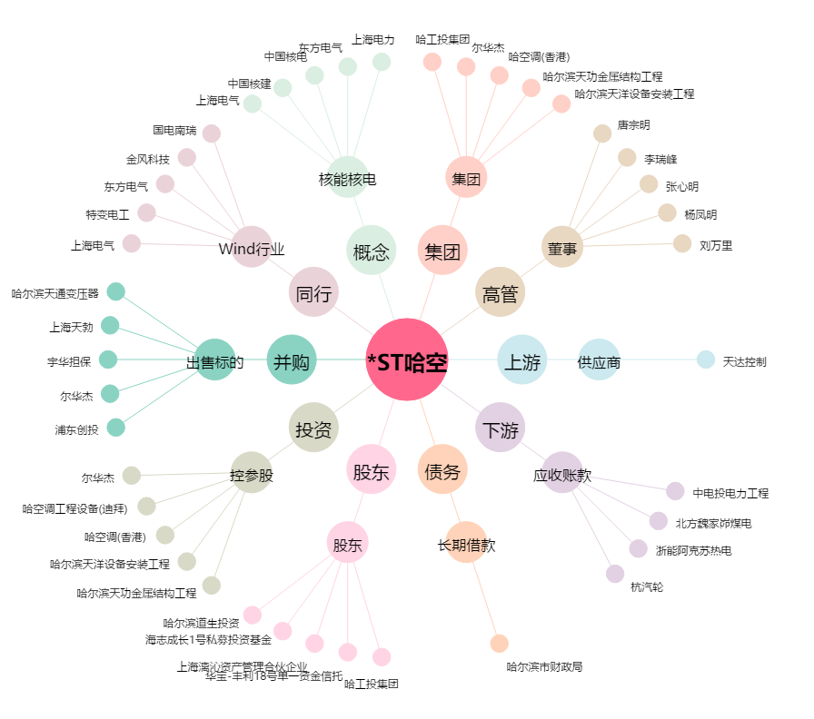
*ST哈空[600202.SH] - 关系概览图

